2020_11_data
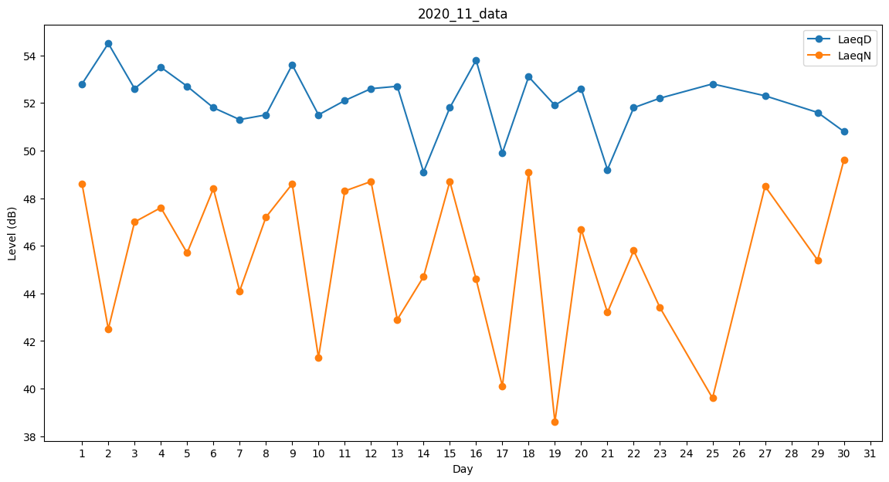
Day | LaeqD | LaeqN
1 | 52.8 | 48.6
2 | 54.5 | 42.5
3 | 52.6 | 47
4 | 53.5 | 47.6
5 | 52.7 | 45.7
6 | 51.8 | 48.4
7 | 51.3 | 44.1
8 | 51.5 | 47.2
9 | 53.6 | 48.6
10 | 51.5 | 41.3
11 | 52.1 | 48.3
12 | 52.6 | 48.7
13 | 52.7 | 42.9
14 | 49.1 | 44.7
15 | 51.8 | 48.7
16 | 53.8 | 44.6
17 | 49.9 | 40.1
18 | 53.1 | 49.1
19 | 51.9 | 38.6
20 | 52.6 | 46.7
21 | 49.2 | 43.2
22 | 51.8 | 45.8
23 | 52.2 | 43.4
24 | 49.7 | 0
25 | 52.8 | 39.6
26 | 52.5 | 0
27 | 52.3 | 48.5
28 | 49.1 | 0
29 | 51.6 | 45.4
30 | 50.8 | 49.6

